Figure 1
1 - Organisation de l'accueil des élèves allophones

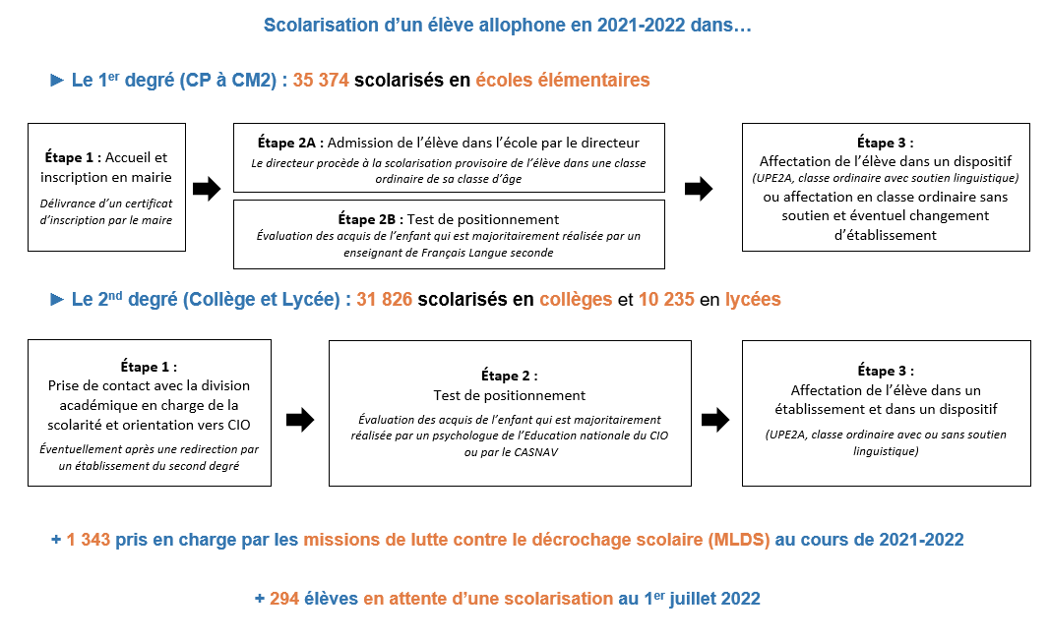

Champ : France métropolitaine + DROM, Public + Privé.
Source : DEPP, enquête EANA 2021-2022.
Réf. : Note d'information, n° 23.23. DEPP.

Figure 3
3 - Nombre d’élèves allophones scolarisés en élémentaire ou dans le second degré en 2021-2022
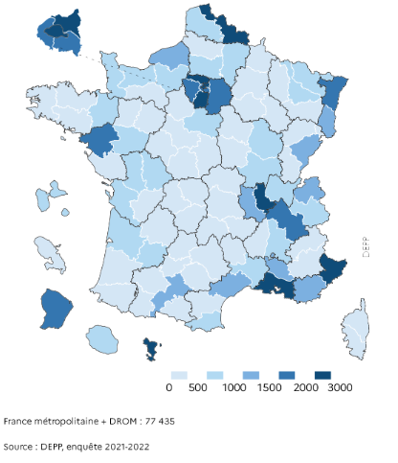

Lecture : en 2021-2022, dans les Alpes-Maritimes, entre 2 000 et 3 000 élèves allophones nouvellement arrivés ont été scolarisés en élémentaire ou dans le second degré.
Champ : France métropolitaine + DROM, Public + Privé. Élèves allophones nouvellement arrivés, scolarisés en élémentaire ou dans le second degré en 2021-2022, hors MLDS, qu'ils soient arrivés ou non au cours de cette année.
Source : DEPP, enquête EANA 2021-2022.
Réf. : Note d'information, n° 23.23. DEPP.

Figure 4
4 - Nombre d’élèves allophones pour 1 000 élèves scolarisés en élémentaire ou dans le second degré en 2021-2022

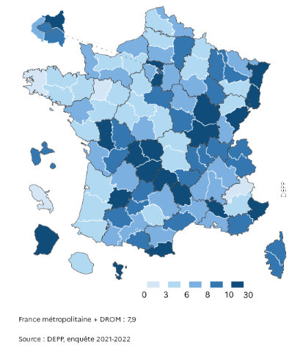

Lecture : en 2021-2022, dans les Alpes-Maritimes, pour 1 000 élèves scolarisés en élémentaire ou dans le second degré, entre 10 et 30 sont allophones nouvellement arrivés.
Champ : France métropolitaine + DROM, Public + Privé. Élèves allophones nouvellement arrivés, scolarisés en élémentaire ou dans le second degré en 2021-2022, hors MLDS, qu'ils soient arrivés ou non au cours de cette année.
Source : DEPP, enquête EANA 2021-2022.
Réf. : Note d'information, n° 23.23. DEPP.

Figure 6
6 - Retard scolaire des élèves allophones en élémentaire et au collège

 |  | Élémentaire | Collège
 | « À l'heure » ou en avance | 70.7 % | 47.4 %
 | En retard d'un an | 26.1 % | 40.7 %
 | En retard de deux ans | 2.8 % | 10.3 %
 | En retard de trois ans ou plus | 0.4 % | 1.7 %

Champ : France métropolitaine + DROM, Public + Privé. Élèves allophones nouvellement arrivés, scolarisés en élémentaire ou au collège lors de l'année scolaire 2021-2022, qu'ils soient arrivés ou non au cours de cette année.
Source : DEPP, enquête EANA 2021-2022.
Réf. : Note d'information, n° 23.23. DEPP.

Source-Champ
Source, Champ et Définition
Les données utilisées proviennent de l’exploitation de l’enquête de la DEPP sur les élèves allophones nouvellement arrivés en France menée au cours de l’année scolaire 2021-2022.
Depuis la rentrée 2014, l’enquête recueille des données individuelles auprès des structures responsables de la scolarisation et du suivi pédagogique de ces élèves : les Centres académiques pour la scolarisation des enfants allophones nouvellement arrivés et des enfants issus de familles itinérantes et de voyageurs (CASNAV) et les directions des services départementaux de l'éducation nationale (DSDEN).
Le champ de l’enquête regroupe tous les élèves allophones du CP jusqu’à la terminale, sans condition d’âge. Il n’existe pas de dispositif spécifique pour les élèves allophones scolarisés en école maternelle. Les moins de 6 ans ne font donc pas partie du champ de l’enquête.
Les enfants et jeunes allophones pour lesquels aucune démarche de scolarisation n’a été faite ne sont pas dans le champ de l’enquête. Seuls ceux scolarisés ou en attente d’une scolarisation sont pris en compte.
Élève allophone nouvellement arrivé
Est considéré comme élève allophone nouvellement arrivé tout élève ayant des besoins éducatifs particuliers. Ce besoin concerne tout d’abord l’apprentissage du français langue seconde (FLS) qui a été mis en évidence par un test de positionnement. Il peut également concerner les apprentissages scolaires de manière générale.
Parmi les élèves allophones, il convient de distinguer :
- ceux scolarisés dans l’élémentaire, en collège et en lycée (77 435)
- ceux pris en charge dans les Missions de Lutte contre le Décrochage Scolaire – MLDS (1 343)
- ceux en attente d’une scolarisation (294).
Un élève allophone le demeure tout au long de sa scolarité mais il est allophone "nouvellement’ arrivé’"tant que le besoin éducatif existe. L’élève sort donc du champ de l’enquête dès qu’il devient autonome en français et que son besoin éducatif disparait.
Dans cette définition, il faut entendre par «élève» le statut d’un enfant qui fréquente un établissement scolaire (public ou privé) ou pour lequel une démarche de scolarisation a été entreprise.
Autrement dit, un enfant qui serait instruit dans sa famille et aurait des besoins spécifiques en français langue seconde, ne fait pas partie du champ de l’enquête.
De la même façon, un jeune âgé de 16 à 18 ans ayant des besoins spécifiques en français langue seconde, non engagé dans une démarche de scolarisation, mais pris en charge par une autre structure que l’éducation nationale (par exemple association ou mission locale), ne relève pas du champ de l’enquête.
Français Langue Seconde - FLS
Langue apprise dans un second temps, après la langue maternelle, et qui joue un rôle privilégié dans le développement de l’individu (langue de communication, de socialisation et de scolarisation).
À ne pas confondre avec le Français Langue Etrangère - FLE - qui est la langue enseignée à des apprenants non francophones, en France (de façon temporaire) ou à l’étranger.

Réf. : Note d'information, n° 23.23. DEPP.

Bibliographie
Bibliographie
BRUN L, "64 564 élèves allophones nouvellement arrivés en 2020-2021 : neuf sur dix bénéficient d'un soutien linguistique ou d'une scolarité dans un dispositif spécifique", Note d'information, n°22.27, MENJ-DEPP.
BRUN L, "67 909 élèves allophones nouvellement arrivés en 2018-2019 : neuf sur dix bénéficient d'un soutien linguistique ou d'une scolarité dans un dispositif spécifique", Note d'information, n°20.39, MENJS-DEPP.
BRUN L. et LE CAIGNEC E., "64 350 élèves allophones nouvellement arrivés en 2017-2018 : 8 sur 10 étaient déjà scolarisés précédemment", Note d'information, n°19.52, MENJ-DEPP.
ROBIN J, "60 700 élèves allophones en 2016-2017 : 90 % bénéficient d'un soutien linguistique", Note d'information, n°18.15, MEN-DEPP.
ROBIN J. et TOUAHIR M, "Année scolaire 2014-2015 : 52 500 élèves allophones scolarisés dont 15 300 l'étaient déjà l'année précédente", Note d'information, n°15,35, MEN-DEPP.
Circulaire DGESCO n° 2012-141 du 2-10-2012 "Organisation de la scolarité des élèves allophones nouvellement arrivés".

Réf. : Note d'information, n° 23.23. DEPP.

